summary
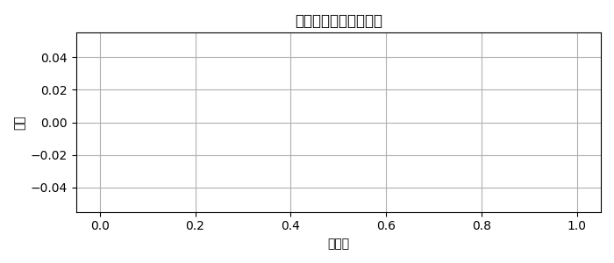
件数 | 的中数 | 的中率 | 回収率
0 | 0 | 0.00% | 0.00%

